Afrekening 2019
Afrekening GSA 2019

Inkomsten |  | begroot 2019 | werkelijk 2019 |  | Uitgaven |  | begroot 2019 | werkelijk 2019
Subsidies |  |  |  |  | Onderzoek
 | SK stichting - Onderzoek Sierra Leone | € 5,000.00 | € 5,000.00 |  |  | Onderzoek Sierra Leone | € 5,000.00 | € 4,930.00
 | SK stichting - Onderzoek fracturen | € 10,000.00 | € 10,000.00 | * |  | Onderzoek Fracturen | € 10,000.00 | € 10,000.00 | * direct payment to principal investigator
 | Brandwondenstichting | € 36,000.00 | € 36,000.00 | * |  | Onderzoek Brandwondenzorg | € 36,000.00 | € 36,000.00 | * direct payment to principal investigator
Totaal |  | € 51,000.00 | € 51,000.00 |  | Totaal |  | € 51,000.00 | € 50,930.00

Onderwijs |  |  |  |  | Onderwijs
 |  | € 0.00 | € 0.00 |  |  |  | € 0.00 | € 0.00

 | Totaal | € 0.00 | € 0.00 |  | Totaal |  | € 0.00 | € 0.00

Symposia |  |  |  |  | Symposia
 |  | € 0.00 | € 0.00 |  |  |  | € 0.00 | € 0.00
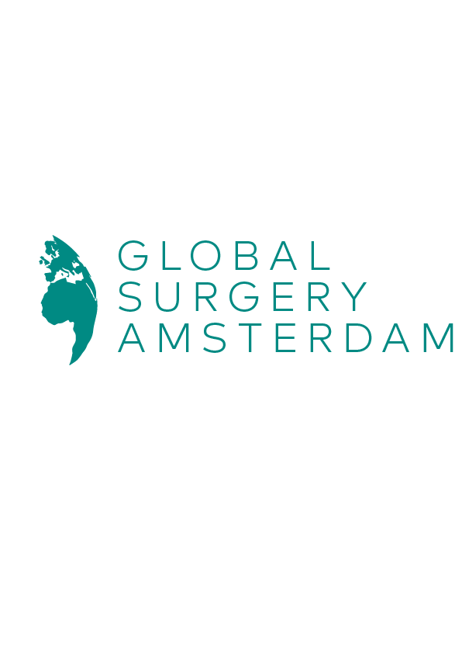

Totaal |  | € 0.00 | € 0.00 |  | Totaal |  | € 0.00 | € 0.00

Totaal |  | € 51,000.00 | € 51,000.00 |  | Vergaderingen
 |  |  |  |  |  | Catering | € 85.04 | € 0.00

 |  |  |  |  | Totaal |  | € 85.04 | € 0.00

 |  |  |  |  | Website kosten
 |  |  |  |  |  | Website hosting+onderhoud | € 120.00 | € 0.00

 |  |  |  |  | Totaal |  | € 120.00 | € 0.00

 |  |  |  |  | Bank kosten
 |  |  |  |  |  | Rekening Triodos | € 129.64 | € 129.64

 |  |  |  |  | Totaal |  | € 129.64 | € 129.64

 |  |  |  |  | Reservering voor 2020
 |  |  |  |  |  | Catering | € - | € 85.04
 |  |  |  |  |  | Website | € - | € 120.00
 |  |  |  |  |  | Onderzoek SL | € - | € 70.00

 |  |  |  |  | Totaal |  | € 0.00 | € 275.04

 |  |  |  |  | Overig
 |  |  |  |  |  |  | € - | € -

 |  |  |  |  | Totaal |  | € 0.00 | € 0.00

 |  |  |  |  | Totaal |  | € 51,334.68 | € 51,334.68

 |  |  |  |  |  |  | begroot 2019 | werkelijk 2019
 |  |  |  |  | BALANS |  | € -334.68 | € -334.68

